상품제안서
엑스케이스 완벽방수 지퍼형 드라이백 | 상품코드: S45500

 |  |  |  |  |  |  | 02-713-8555 | www.synergygift.co.kr
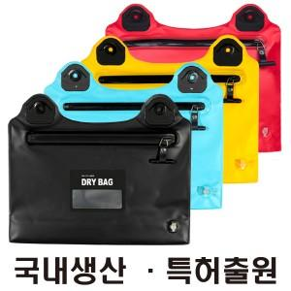

【상세/제작정보】

【인쇄/포장옵션】 | 실크, 풀칼라 / OPP(비닐)

【공급단가】 | 수량 | 50~ | 100~ | 300~ | 500~ | 1,000~
*VAT별도 | 단가 | 13,300원 | 12,900원 | 12,400원 | 12,100원 | 11,900원

【상품 URL】 | https://www.synergygift.co.kr:443/src/goods_detail.php?gdno=45500

